Hoja1
35192
35196
35132
35160
35132
35172
35156
35156
35164
35168
35128
35220
35200
35172
35192
35160
35136
35196
35192
35128
35164
35164
35128
35128
35200
35132
35156
35164
35168
35188
35192
35132
35172
35188
35160
35168
35164
35128
35160
35164 | baliza
35168
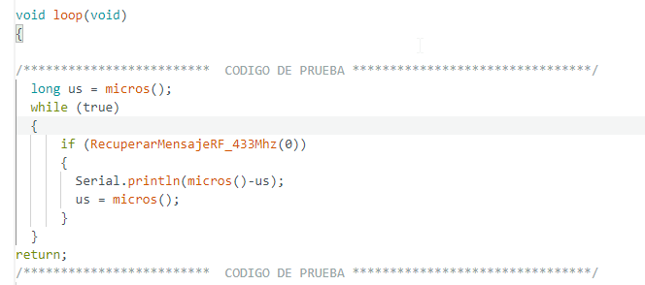
35188
35160
35136
35228
35160
35192
35196
35164
35160
35188
35164
35164
35128
35156
35164
35132
35192
35164 | emisor
35140
35160
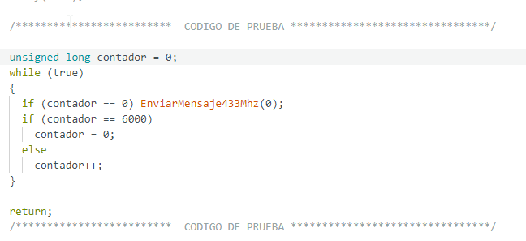
35192
35164
35200
35192
35128
35164
35200
35128
35156
35132
35164
35160
35188
35164
35164
35160
35128
35196
35196
35220
35128
35164
35196
35156
35164
35168
35136
35156
35164
35164
35160
35156
35132
35196
35188
35156
35196
35168
35124
35192
35164
35136
35156
35156
35164
35168
35188
35132
35168
35160
35156
35196
35224
35164
35160
35168
35200
35132
35160
35164
35164
35160
35160
35168
35168
35156
35160
35168
35196
35160
35160
35168
35164
35160
35164
35140
35156
35156
35164
35200
35160
35128
35164
35200
35160
35224
35196
35132
35160
35192
35132
35164
35160
35128
35168
35196
35160
35160
35140
35160
35192
35192
35196
35164
35160
35196
35140
35160
35160
35132
35164
35160
35192
35164
35164
35128
35128
35228
35196
35220
35160
35132
35200
35160
35128
35164
35164
35128
35196
35164
35164
35156
35164
35168
35192
35188
35196
35140
35188
35160
35132
35168
35156
35156
35164
35196
35124
35160
35164
35168
35156
35220
35168
35196
35128
35192
35164
35164
35128
35196
35164
35164
35192
35136
35172
35156
35128
35196
35236
35192
35188
35164
35168
35156
35156
35164
35168
35156
35188
35164
35136
35156
35156
35132
35224
35192
35160
35196
35164
35160
35128
35168
35164
35160
35164
35196
35132
35160
35164
35172
35156
35224
35168
35204
35192
35128
35164
35200
35128
35160
35164
35164
35160
35160
35136
35164
35160
35164
35196
35196
35188
35156
35164
35196
35124
35164
35164
35164
35188
35164
35140
35160
35156
35132
35228
35188
35160
35196
35204
35128
35192
35168
35132
35160
35192
35136
35164
35156
35128
35164
35196
35188
35160
35196
35228
35128
35160
35196
35132
35160
35196
35164
35164
35156
35164
35140
35160
35160
35196
35200
35188
35188
35132
35200
35128
35160
35164
35168
35156
35156
35132
35164
35128
35228
35168
35200
35160
35224
35196
35132
35192
35156
35132
35196
35160
35168
35164
35164
35128
35168
35204
35128
35192
35168
35204
35128
35192
35164
35132
35160
35192
35136
35164
35160
35160
35164
35164
35192
35136
35196
35164
35192
35164
35172
35160
35160
35164
35204
35160
35128
35164
35164
35128
35192
35164
35164
35192
35188
35196
35132
35160
35128
35164
35196
35128
35164
35172
35128
35160
35196
35164
35160
35192
35196
35164
35160
35188
35164
35136
35160
35156
35164
35164
35128
35168
35140
35188
35192
35196
35164
35200
35192
35160
35196
35164
35128
35196
35164
35132
35160
35164
35136
35188
35192
35132
35196
35156
35192
35168
35196
35160
35128
35168
35196
35128
35160
35168
35136
35156
35196
35168

